상품제안서
대용량 더블컵 보온병 FDH-1406K / 1706K / 2006K | 상품코드: S30853

 |  |  |  |  |  |  | 02-713-8555 | www.synergygift.co.kr
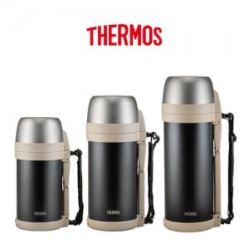

【상세/제작정보】

【인쇄/포장옵션】 | 레이저 / 포장지포장

【공급단가】 | 수량 | 24~ | 50~ | 100~ | 300~ | 500~
*VAT별도 | FDH-1406K | 41,870원 | 41,200원 | 40,200원 | 39,190원 | 38,520원
 | FDH-1706K | 43,750원 | 43,050원 | 42,000원 | 40,950원 | 40,250원
 | FDH-2006K | 45,620원 | 44,890원 | 43,800원 | 42,700원 | 41,970원

【상품 URL】 | https://www.synergygift.co.kr:443/src/goods_detail.php?gdno=30853

